【説明】手順
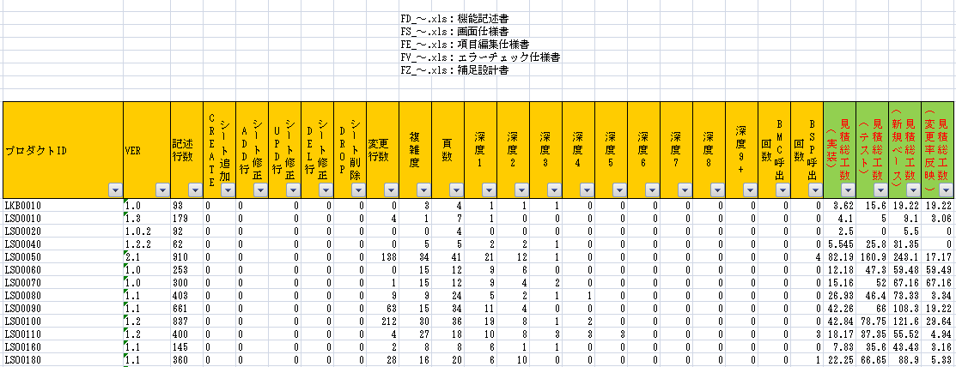
以下のようにプロダクトID単位でフォルダを作成し、計測対象の仕様書を格納してください

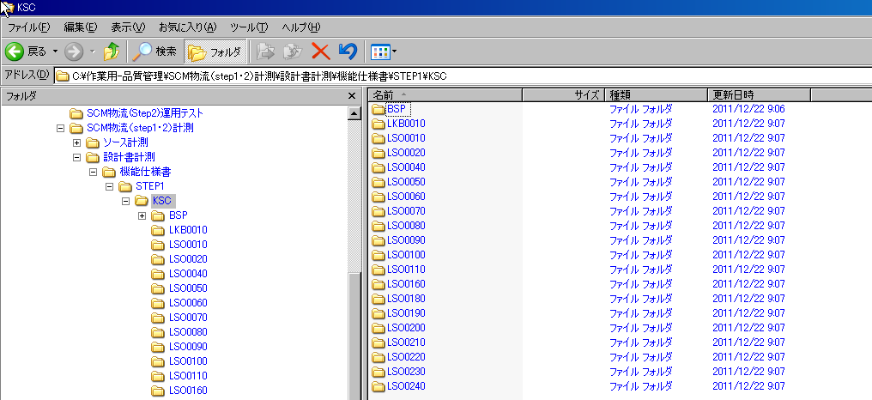

①計測準備をしてください
計測対象の上流成果物の準備ができましたら「設定(計測・登録)」シートを選択いただき「案件」「格納場所」を選択、記載してください
※「案件コード」のコンボボックスは「1：品質管理専用(SCHM_C200)」のDBから取得しております。
「2：アプリ開放用(SCHM_C002)」「3：ローカル」に登録されている案件コードは表示されませんので手入力してください

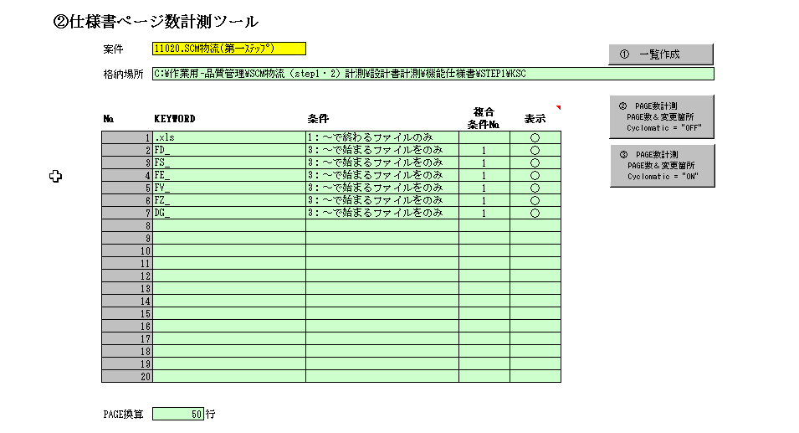

転記してください

②計測をしてください
「設定(計測・登録)」シートの「③PAGE数計測 PAGE数＆変更箇所 Cyclomatic＝"ON"」ボタンを押下してください

③計測結果をDB登録をしてください

「結果」「結果（BMC・BSP）」シートに計測結果が出力されます

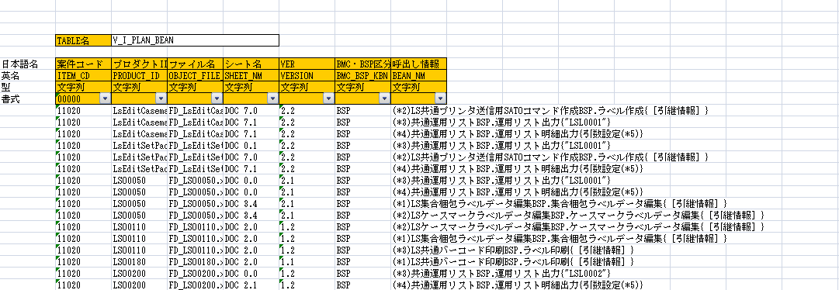

「結果」シートのDB接続先を確認して「DB登録」ボタンを押下してください
※品質管理用スキーマ「1：品質管理専用(SCHM_C200)」とアプリ開放用スキーマ「2：アプリ開放用(SCHM_C002)」を必ず確認してください。

④DB登録した計測結果から見積準備してください

「設定(検索・見積)」シートのDB接続先を確認して案件配下の「検索」ボタンを押下してください
指定された「DB接続先」から案件コードを取得します

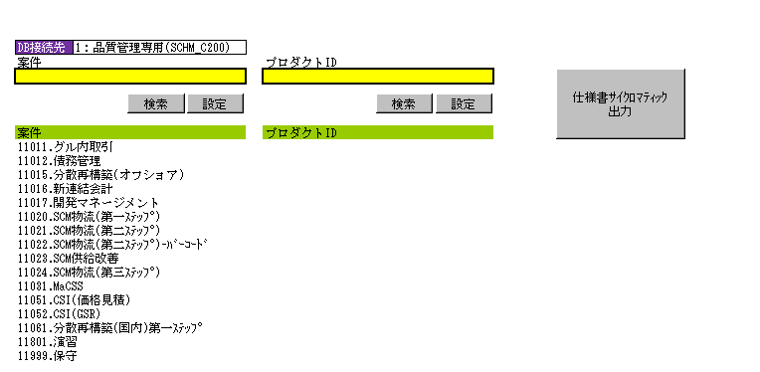

④見積対象を「案件コード」で絞り込んでください

「設定(検索・見積)」シートの案件配下の案件で選択したい案件コードにフォーカスを置いて「設定」ボタンを押下してください
案件の黄色の網掛け部分に転記されます。

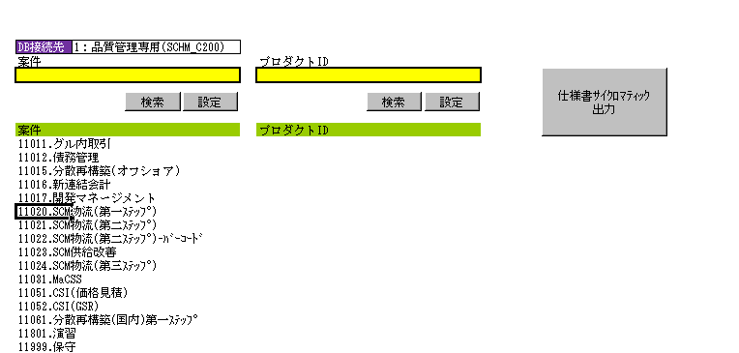

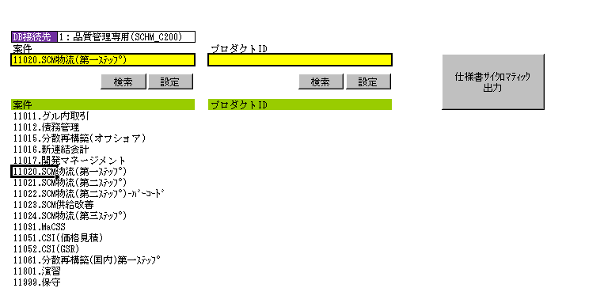

④見積対象をさらに「プロダクトID」で絞り込んでください

「設定(検索・見積)」シートのプロダクトID配下の「検索」ボタンを押下してください
指定された「DB接続先」から計測登録されたプロダクトIDを取得します

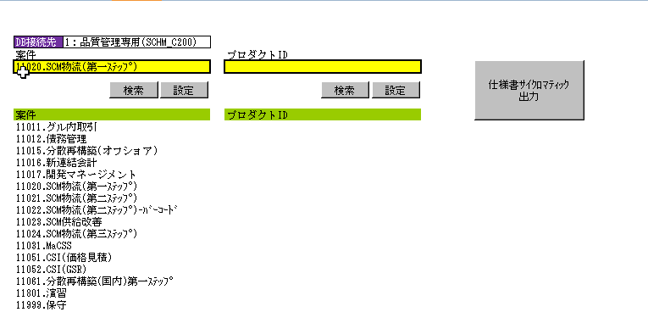

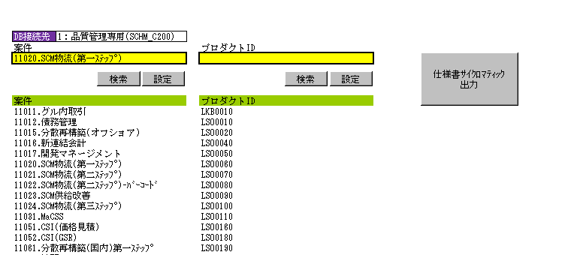

プロダクトIDを「設定」ボタンを押下して、プロダクトIDの黄色の網掛け部分に設定すると限定したプロダクトIDのみ出力されます。
プロダクトIDの黄色の網掛け部分を空にすると案件で登録された全てのプロダクトIDが出力されます。

④見積結果の見方

機能仕様書を新規作成した場合は「計測・見積結果」シートの「見積総工数（新規ベース）」を参照ください
機能仕様書を改修した場合は「計測・見積結果」シートの「見積総工数（変更率反映）」を参照ください
※機能仕様書の改修でも「【説明】変更箇所の検知」シートの記載にあるように改訂履歴のバージョンが取得できない場合は
変更率が求められず「見積総工数（変更率反映）」が 0 と表示されるケースがあります。

【説明】変更箇所の検知
①仕様書ページ数計測ツールについて
仕様書の変更箇所を検知する仕組み
・仕様書の欄外(BJ列より右辺)のセルに改定履歴のバージョンを記載してください。
行の追加、変更、削除の場合
バージョンの記載と同セルにADD(行追加)、UPD(行変更)、DEL(行削除)を記載していただくとより詳細な変更を判定します。
シートの追加、削除の場合
仕様書の欄外(BJ列より右辺)の先頭セルにCREATE(シート追加)、DROP(シート削除)を記載してください

シート追加、削除の記載

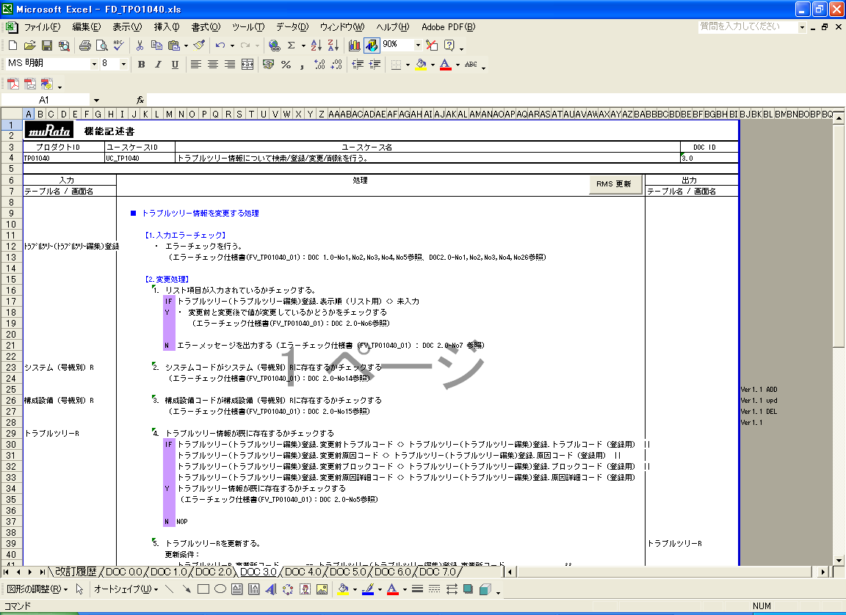

行追加、行変更、行削除の記載

【説明】アドイン設定
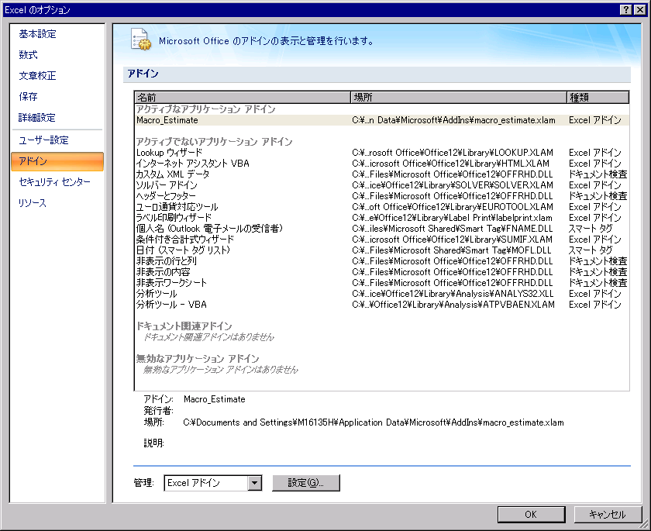
①アドインの取得

 | https://m6svn01/svn/public/spirits/00.ガイド＋標準類/C0.管理資料/02.品質管理/12.ツール/8.EXCELアドイン
 |  | macro_estimate.xlam

②アドインの格納

 | C:\Documents and Settings\[ユーザー]\Application Data\Microsoft\AddIns
 |  | 上記はEXCELでアドインの格納先で設定されています。

③EXCELのアドイン指定
 | 「EXCELのオプション」を押下してください

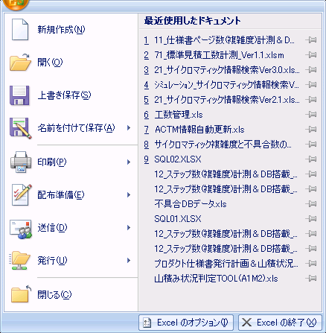

 | 「アドイン」を押下してください
 |  | アクティブでないアプリケーションアドインに表示されている「Macro_Estimate.xlam」をアクティブなアプリケーションアドインに
 |  | 変更してください

接続先
DB接続先
1：品質管理専用(SCHM_C200) | Provider=OraOLEDB.Oracle;Data Source=TST1_SPIRITS;User ID=SCHM_C200;Password=SCHM_C200;
2：アプリ開放用(SCHM_C002) | Provider=OraOLEDB.Oracle;Data Source=TST1_SPIRITS;User ID=SCHM_C002;Password=SCHM_C002;
3：ローカル | Provider=OraOLEDB.Oracle;Data Source=localhost:1521/xe;User ID=M16135H;Password=wasabi2;

tnsnames.ora の変更（2012/12/12）
（oracle11g対応）
・アプリ開放用のDB先が変わりました。
TST1_SPIRITS =
(DESCRIPTION =
(ADDRESS = (PROTOCOL = TCP)(HOST = tstsp-scan)(PORT = 1521))
(CONNECT_DATA =
(SERVER = DEDICATED)
(SERVICE_NAME = tst1_spirits.murata.co.jp)
)
)

